Offerte
 | Bestellung |  |  |  |  |  | Einfassung rund

 | Offerte
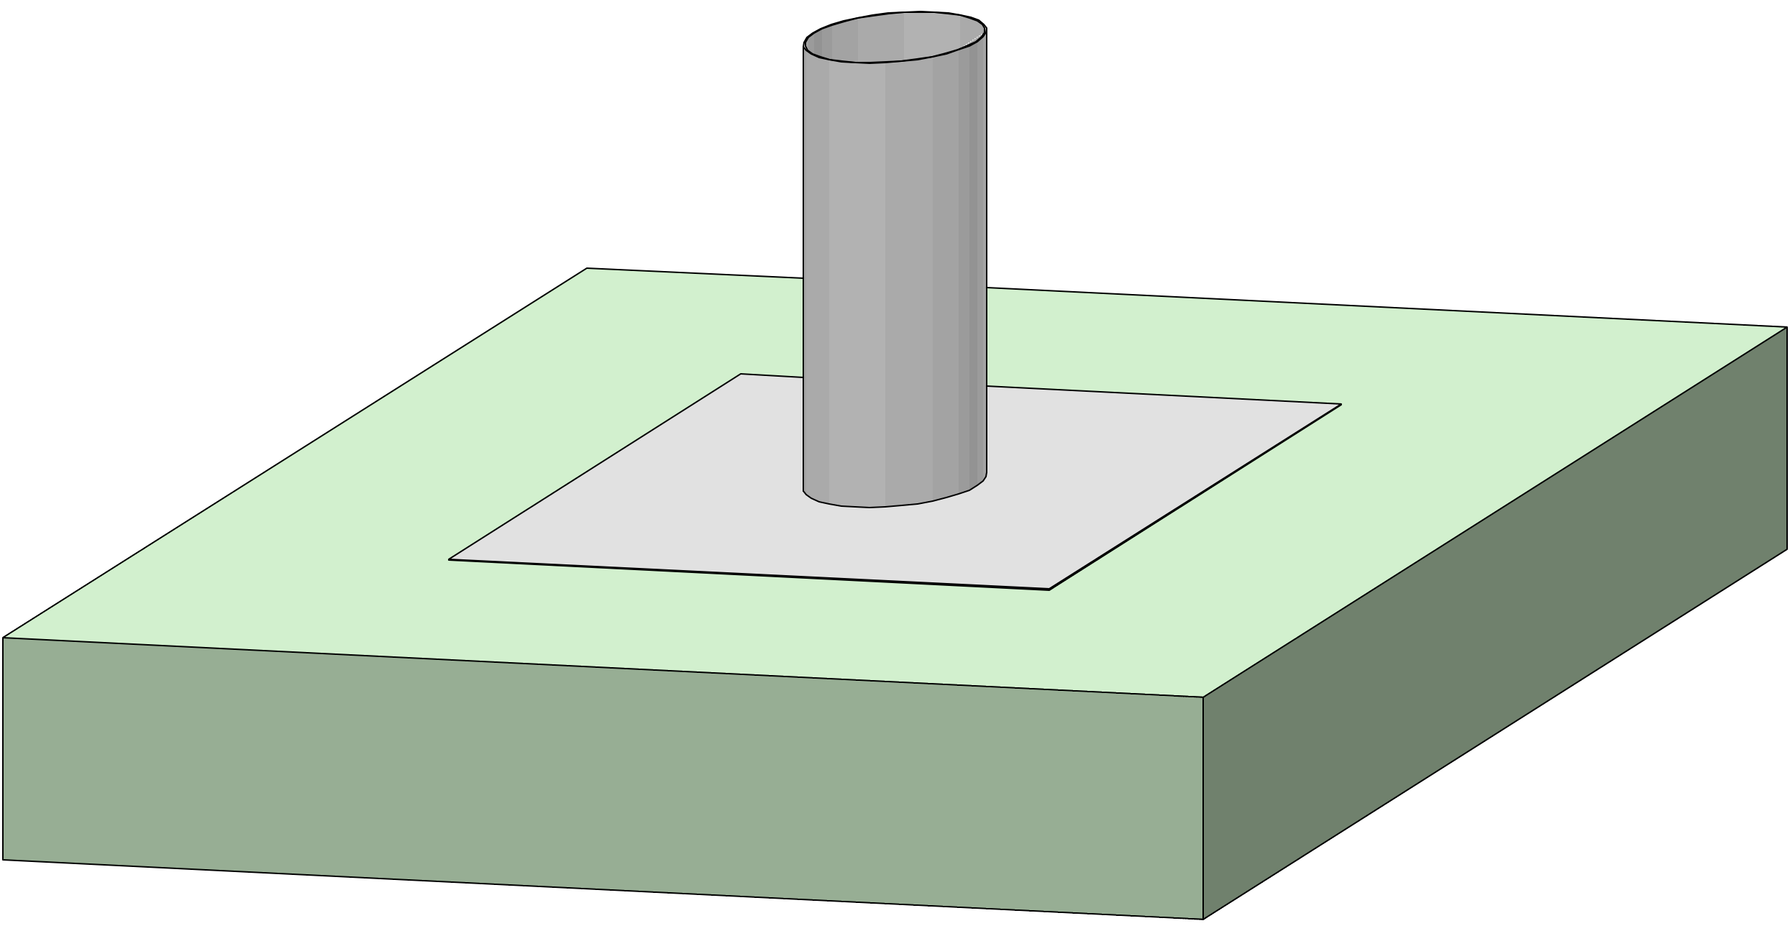
Firma:

Sachbearbeiter:

Kommission:

Datum: |  | 2024-03-22

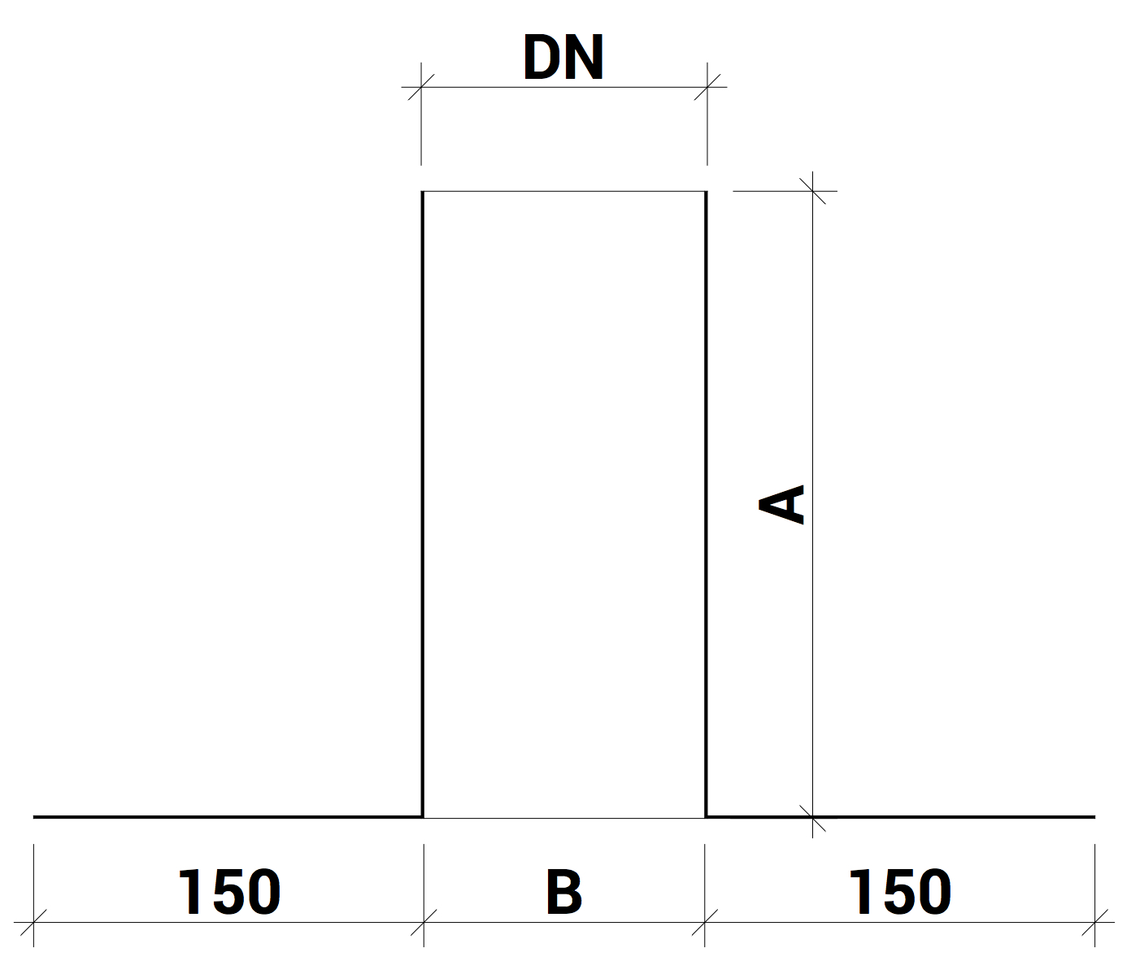
 |  |  |  | Dimensionen:

 |  |  |  | A:

 |  |  |  |  | min 300/max 1000

 |  |  |  | DN

 |  |  |  |  | min 50/max 900

Material: |  | RAL - Farbe: | Materialstärke: |  |  | Menge:

Chromnickelstahl

Zubehör, Bemerkungen, Skizzen

